Bemanning klassfotboll 2026
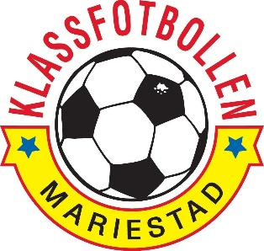

 | Bemanning BOIS Lördag
Tid | Glasskiosk | Gratis korv | Övrigt + städning
08.00-11.00 | 2 personer | 2 personer | 2 personer
 | Namn F8 | Namn F8 | Namn F8
 | Namn F8 | Namn F8 | Namn F8
11.00-14.00 | 2 personer | 2 personer | 2 personer
 | Namn F8 | Bana Asmerom 0729206343 | Namn F8
 | Namn F8 | Malea Kurti 0765595310 | Olivia Högberg 0761065711
14.00-17.00 | 2 personer | 2 personer | 2 personer
 | Thyra Guldbrand 0705192230 | Freja Olausson 0704770141 | Elvira Anshelm 0730339782
 | Ella Suteu von Zweigerbergk 0725559969 | Elise Pllana 0767709033 | Hailey Norlin 0730244465

